关系图
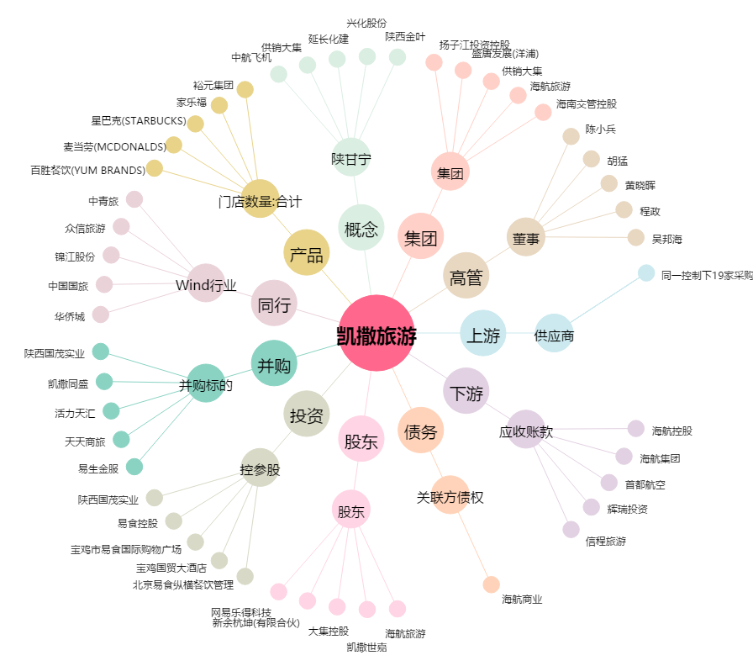
凯撒旅游[000796.SZ] - 关系概览图

